信用交易
融资融券市场交易数据统计(2026-03-02)

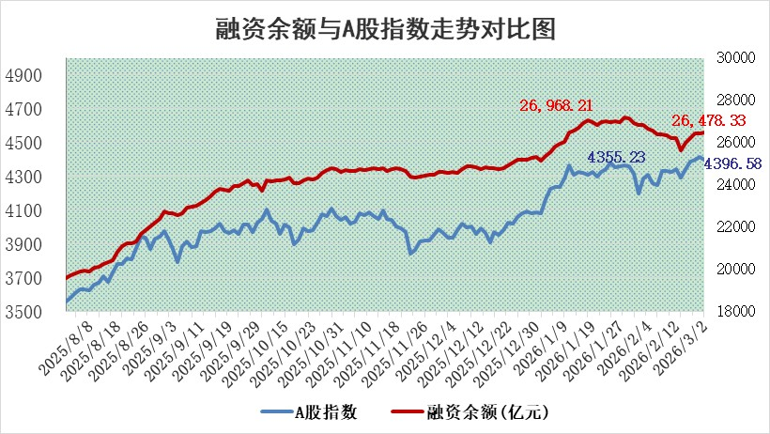
标的证券 | 融资融券余额（亿元） | 融资余额（亿元） | 融券余额（亿元） | 融资买入额（亿元） | 融资融券规模变化（亿元） | 融资余额增幅(‰) | 融券余额增幅(%)
统计数据 | 26,740.07 | 26,478.33 | 177.22 | 2,786.52 | 48.09 | 1.73 | 2.24

 |  |  |  |  |  |  |  | 305,932,142.23
 |  |  |  |  |  |  |  | 288615228.52
 |  |  |  |  |  |  |  | 288615228.52
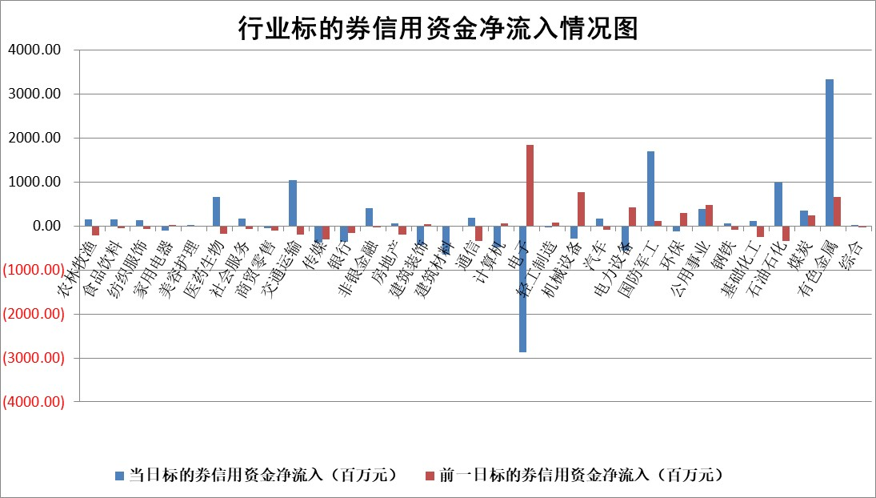

标的基金代码 | 标的基金简称 | 融资余额/市值(%) | 融资余额增幅(%) | 融资买入额/成交金额(%) | （融资余额净增额-融券余额净增额）/市值(‱) | 融券余额降幅(%) | ABS[（融资余额净增额-融券余额净增额）/市值净增额-1](%)
159902 | 华夏中小板ETF | 0.00 | 0.00 | 0.00 | 0.00 | 0.00 | 100.00
159915 | 易方达创业板ETF | 1.57 | -8.24 | 390071.79 | -14.54 | -7.61 | 96.42
159919 | 嘉实沪深300ETF | 0.95 | -2.70 | 0.60 | -2.64 | -1.38 | 96.73
159920 | 华夏恒生ETF | 27.40 | 0.00 | 6.09 | -0.16 | -24.37 | 99.93
159922 | 嘉实中证500ETF | 0.75 | -6.04 | 19.26 | -4.80 | -0.03 | 98.64
159925 | 南方沪深300ETF | 0.25 | -10.96 | 0.28 | -3.25 | -2.46 | 99.13
159928 | 消费ETF | 2.23 | -0.99 | 1.71 | -2.14 | 0.91 | 97.98
159934 | 易方达黄金ETF | 8.81 | 1.56 | 10.80 | 13.50 | 0.00 | 96.94
159939 | 全指信息技术ETF | 0.62 | 1.92 | 24.78 | 1.19 | 1.55 | 100.53
159940 | 全指金融地产ETF | 0.37 | -15.30 | 0.05 | -6.63 | 0.00 | 95.60
159995 | 半导体芯片ETF | 1.40 | -3.67 | 52.57 | -5.60 | -7.36 | 96.12
159997 | 天弘中证电子ETF | 1.15 | 2.64 | 7.42 | 2.97 | 1.19 | 105.20
159998 | 天弘中证计算机主题ETF | 0.77 | -10.70 | 0.19 | -9.27 | 0.00 | 97.45
510050 | 华夏上证50ETF | 2.45 | -11.45 | 160.98 | -32.68 | -7.89 | 89.64
510180 | 华安上证180ETF | 0.32 | 0.04 | 4.91 | 0.03 | 1.59 | 99.92
510880 | 华泰柏瑞红利ETF | 0.53 | -20.69 | 3.26 | -14.00 | -38.02 | 92.59
510900 | 易方达恒生H股ETF | 37.53 | -0.16 | 21.54 | -6.06 | 0.00 | 97.65
511010 | 5年期国债ETF | 2.53 | 21.96 | 0.15 | 45.57 | 0.00 | 89.30
511380 | 可转债及可交换债券ETF | 2.10 | 8.94 | 141.70 | 10.58 | -20.68 | 6.39
512000 | 全指证券ETF | 5.86 | 0.08 | 38.09 | 0.54 | 1.25 | 100.59
512010 | 沪深300医药卫生ETF | 3.82 | 4.85 | 44.28 | 17.59 | -1.35 | 119.19
512070 | 沪深300非银ETF | 1.83 | 2.70 | 1392.97 | 4.84 | 1.37 | 102.85
512400 | 南方中证申万有色金属ETF | 1.82 | 6.73 | 13.88 | 11.48 | -0.65 | 97.87
512580 | 广发中证环保产业ETF | 0.23 | 9.34 | 0.04 | 1.93 | 0.00 | 103.38
512660 | 国泰中证军工ETF | 2.29 | 12.58 | 5.84 | 24.91 | -2.46 | 97.39
512800 | 华宝中证银行ETF | 4.93 | 3.26 | 5.52 | 15.58 | 0.25 | 126.23
512980 | 广发中证传媒ETF | 2.44 | -5.09 | 1714.59 | -12.88 | 2.76 | 98.65
515030 | 华夏中证新能源汽车ETF | 0.89 | -2.80 | 2.36 | -2.31 | 1.97 | 98.64
515050 | 华夏中证5G通信主题ETF | 0.77 | -1.05 | 4.03 | -1.16 | -1.11 | 101.09
515070 | 华夏中证人工智能ETF | 1.08 | -2.85 | 4.65 | -3.18 | 0.00 | 96.46
标的股票比较指标 |  | 融资余额/流通A股市值(%) | 融资余额增幅(%) | 融资买入额/成交金额(%) | （融资余额净增额-融券余额净增额）/流通A股市值(‱) | 融券余额降幅(%) | ABS[（融资余额净增额-融券余额净增额）/流通A股市值净增额-1](%)
前十名标的个股 |  | 嘉曼服饰 | 赣能股份 | 永安行 | 双元科技 | 键邦股份 | 苏大维格
 |  | 汇通控股 | 华银电力 | 悦达投资 | 鑫磊股份 | 溯联股份 | 泰祥股份
 |  | 福建水泥 | 通鼎互联 | 双元科技 | 三联锻造 | 回天新材 | 星宸科技
 |  | 天马科技 | 双元科技 | 现代投资 | 汇通控股 | 新亚电缆 | 华新环保
 |  | 美硕科技 | 中海油服 | 福立旺 | 华蓝集团 | 惠云钛业 | 高澜股份
 |  | 木林森 | 光格科技 | 赛特新材 | 道生天合 | 津投城开 | 坤彩科技
 |  | 齐峰新材 | 爱迪特 | 安旭生物 | 通鼎互联 | 矩阵股份 | 闰土股份
 |  | 信凯科技 | 海锅股份 | 金冠电气 | 润阳科技 | 科林电气 | 湖北宜化
 |  | 英唐智控 | 三联锻造 | 华西证券 | 依米康 | 东方创业 | 华联控股
 |  | 润本股份 | 道生天合 | 海宁皮城 | 海锅股份 | 国缆检测 | 鸿铭股份
后十名标的个股 |  | 京山轻机 | 神马电力 | 金牛化工 | 中核科技 | 银河电子 | 苏州规划
 |  | 得润电子 | 中核科技 | 中南文化 | 德美化工 | 光大嘉宝 | 凯龙股份
 |  | 金通灵 | 崇德科技 | 达华智能 | 炬光科技 | 中金辐照 | 华康洁净
 |  | 人福医药 | 北京科锐 | 汇隆新材 | 民爆光电 | 爱乐达 | 晋控煤业
 |  | 远大智能 | 盈建科 | 东阳光 | 北京科锐 | 新华传媒 | 华银电力
 |  | 太原重工 | 炬光科技 | 通威股份 | 江顺科技 | 善水科技 | 尤安设计
 |  | 山东高速 | 超卓航科 | 瑞立科密 | 盈建科 | 天奈科技 | 鸿富瀚
 |  | 农业银行 | 民爆光电 | 东吴证券 | 杰创智能 | 荣安地产 | 中源协和
 |  | 德邦股份 | 亚玛顿 | 德邦股份 | 万丰股份 | 北化股份 | 国瓷材料
 |  | 中国神华 | 德美化工 | 京山轻机 | 潍柴重机 | 天威视讯 | 银龙股份
说明：1.以上普通交易数据和信用交易数据皆以交易日收盘后数据为基准；2.上述标的证券总数据只计算标的证券市场总数据，不包括从标的证券中调出去标的证券数据，所以与交易所公布的总值略有不同； 3.上述行业采用申万一级行业分类；4.以上标的基金和标的个股中比较的6个指标值中：前5个（从左至右）为正向指标，值越大排名越靠前；第6个为逆向指标，值越小，排名越靠前；5.第6个指标中ABS[]表示求绝对值，其主要用于考量信用资金相对净流入对股价相对净变化的贡献程度；6.数据来源：wind，交易所。

 |  |  |  | 证券代码 | 新增融资余额 | 融资买入额 | 融资买入增幅前10
 |  | 1 | 西部建设 | 002302 | 80643953 | 177472374 | 41%
 |  | 2 | 天键股份 | 301383 | 27855096 | 56831811 | 39%
 |  | 3 | 井松智能 | 688251 | 7040854 | 13763946 | 27%
 |  | 4 | 国电电力 | 600795 | 116116226 | 151740647 | 23%
 |  | 5 | 华立科技 | 301011 | 9342856 | 31199107 | 23%
 |  | 6 | 捷邦科技 | 301326 | 9066090 | 22350547 | 22%
 |  | 7 | 海利尔 | 603639 | 19864834 | 35520613 | 20%
 |  | 8 | 华研精机 | 301138 | 7597460 | 13339451 | 16%
 |  | 9 | 鹏辉能源 | 300438 | 83773067 | 304558811 | 16%
 |  | 10 | 建科股份 | 301115 | 7106455 | 29879412 | 15%

